Hoja1
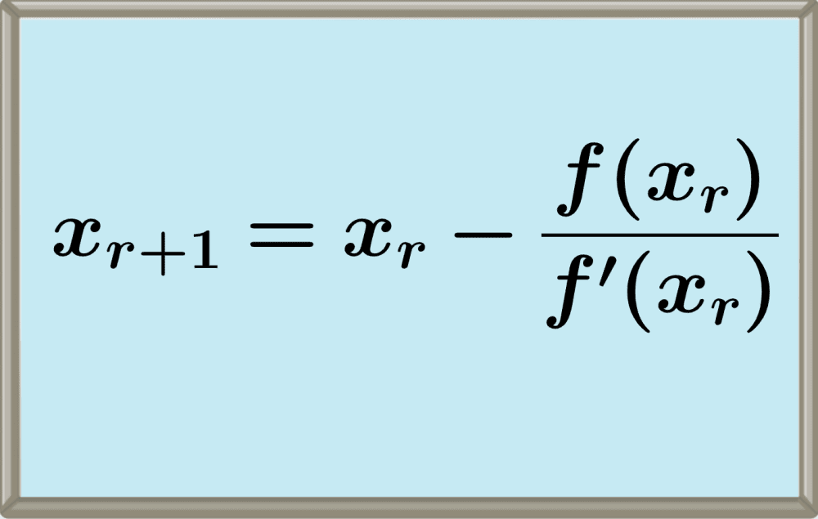
Contador | xi | f(xi) | f'(xi) | xi+1 | con de para
x0 | 0 | 1 | -2 | 0.5 | Siga Participando
x1 | 0.5 | 0.10653065971 | -1.6065306597 | 0.5663110032 | Siga Participando
x2 | 0.5663110032 | 0.001304509806 | -1.567615513 | 0.56714316503 | Siga Participando
x3 | 0.56714316503 | 1.9648047178E-07 | -1.5671433615 | 0.56714329041 | Siga Participando
x4 | 0.56714329041 | 4.4408920985E-15 | -1.5671432904 | 0.56714329041 | Siga Participando
x5 | 0.56714329041 | 0 | -1.5671432904 | 0.56714329041 | detener

 |  | metodo de newton randson

